Compras
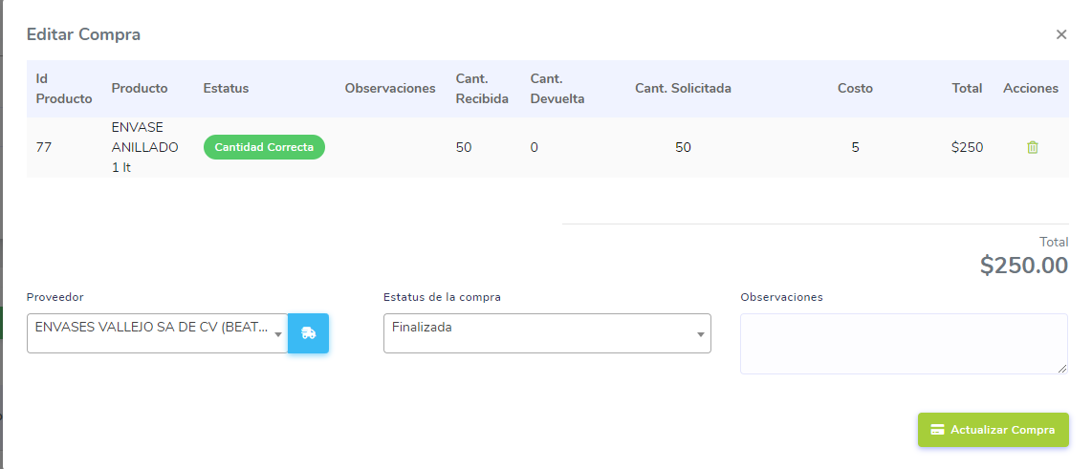
Compras
en las compras obtener el ultimo costo de compra por producto.
Cuando se finaliza la compra el Total debe ser Cantidad Recibida x Costo
En caso de guardar costos validar que se guardne con 2 decimales
Desabilitar la opcion de devolucion de una compra cuando esta ya fue atendida desde la hand held
Cambiar la forma en solicitar la cantidad de una compra
Agregar catalogo de Unidad de Compra
Agregar los nuevos campos en los formularios de alta y actualización

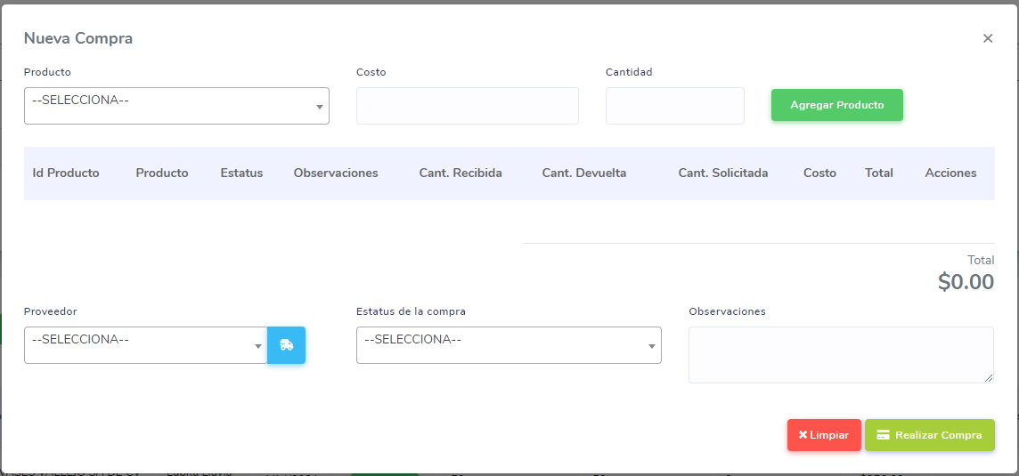
 |  |  |  |  |  | Nueva forma de solicitar la cantidad de una compra
 |  |  |  |  |  | Producto | Unidad de Compra | Cantidad Unitaria de Compra | Unida de venta | Ultimo Costo | Cantidad Comprada | Total Productos a Comprar
 |  |  |  |  |  | Antibacterial | Caja | 100 | Kilogramo | 8.5 | 20 | 2000
 |  |  |  |  |  |  | Bulto | 150 | Gramo | 8.5 | 2 | 300
 |  |  |  |  |  |  | Bolsa | 200 | Litro | 8.5 | 2 | 400
 |  |  |  |  |  |  | caja | 50 | Mililitro | 8.5 | 2 | 100
 |  |  |  |  |  |  | bolsa | 20 | Pieza | 8.5 | 2 | 40

 |  |  |  |  |  | idUnidadMedida | descripcion | claveUnidadSAT | unidadSAT | descripcionSAT
 |  |  |  |  |  | 1 | Kilogramo | 58 | KG | Kilogramo neto
 |  |  |  |  |  | 2 | Gramo | GRM | g | Gramo
 |  |  |  |  |  | 3 | Litro | LTR | LTS | Litro
 |  |  |  |  |  | 4 | Mililitro | MLT | ml | Mililitro
 |  |  |  |  |  | 5 | Pieza | H87 | PZA | Pieza

 |  | Observaciones
 | 1 | Habilitar campo Cantidad Comprada | OK
 | 2 | Al editar la compra una ves que es atendida por la hand held el total lo multiplica por la cantidad solicitada no por la cantidad recibida | OK

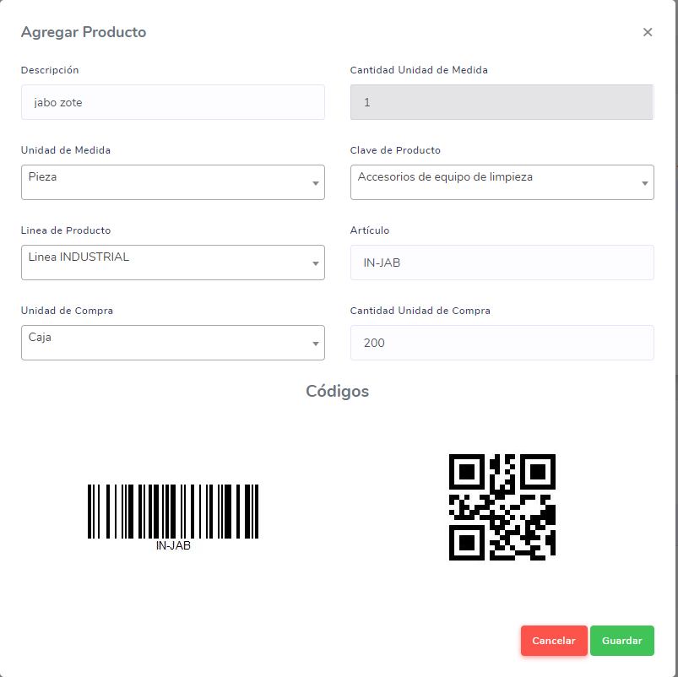
 | 3 | Al intentar dar de alta un producto me marca el siguiente error |  | OK | OK

 |  | {{DapperRow, Estatus = '-1', error_procedure = 'SP_INSERTA_ACTUALIZA_PRODUCTOS', error_line = '91', Mensaje = 'Cannot insert explicit value for identity column in table 'Productos' when IDENTITY_INSERT is set to OFF.'}}

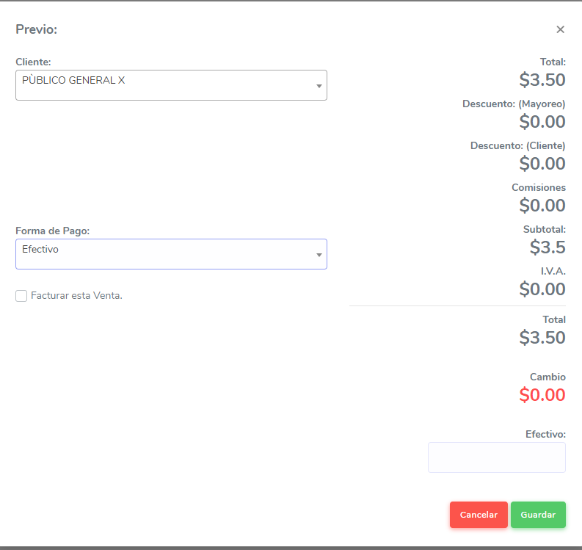
 | 4 | en el modulo de ventas cuando cambias forma de pago a otra en el select se demora como 2 a 3 segundos en hacer el cambio

